ENUNCIADO
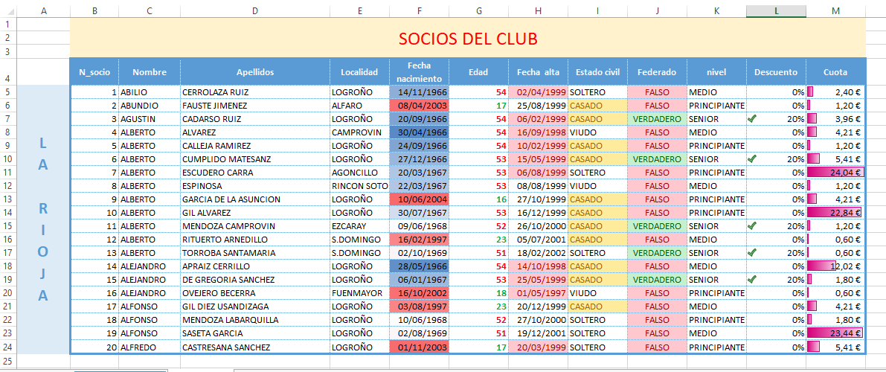
Vas a utilizar la HOJA DE DATOS para practicar los formatos de celdas, de filas, de columnas y de hojas, Y FORMATOS CONDICIONALES. Te dejo a la derecha una imagen del resultado final del ejercicio. Para ello, deberás seguir los pasos que muestro a continuación

PASO 1 | Duplica la hoja HOJA DE DATOS y muévela al final
PASO 2 | Cambia el nombre de la hoja duplicada y ponle SOLUCION.
PASO 3 | Cambia el color de la etiqueta de la hoja SOLUCIÓN por rojo
PASO 4 | Inserta 3 filas encima de la primera fila.
PASO 5 | Combina desde A1 hasta M3 y teclea SOCIOS DEL CLUB tamaño 22 en rojo. Alineaolo en el centro de la celda y sombrea la celda de amarillo
PASO 6 | Inserta 1 columna a la izquierda de la columna A y teclea el texto LA RIOJA como se muestra
PASO 7 | Cambia el alto de la fila 4 a 30
PASO 8 | Cambia el ancho de la columna desde la E hasta la M en 12
PASO 9 | Aplica los formatos correspondientes a la fila 4 para que el texto se quede como se muestra
PASO 10 | En la columna N_socio numera los socios utilizando una serie de datos
PASO 11 | Aplica el formato % a la columna descuento
PASO 12 | Aplica el formato monetario a la columa Cuota
PASO 13 | Aplica el contorno y bordes interiores a la tabla como se muestra
PASO 14 | Aplica los siguientes formatos condicionales:

ð | Columna fecha de nacimiento: Aplica una escala de color de forma que ponga un degradado de azul a rojo en donde la fecha de nacimiento más actual aparezca en rojo y las más antiguas en azul
ð | Columna edad: aplica los siguientes formatos condicionales de forma que: los que tengan la edad por debajo del promedio colorea el número en verde y negrita; por encima del promedio, en rojo y negrita.
ð | Columna fecha de alta: muestre en rojo los 10 socios más antiguos.
ð | Columna Estado civil: aparezca en amarillo si contiene el texto CASADO
ð | Columna Federado: Si aparece la palabra VERDADERO deberá aparecer la celda en verde con texto verde oscuro. Y si es falso, en rojo
ð | Columna descuento: aplica un conjunto de iconos como se muestra de forma que solo aparezca el el tic verde si se le aplica el 20% de descuento (hay que administrar la regla)
ð | Columna Cuota: aplica una barra de datos púrpura

